Aperçu
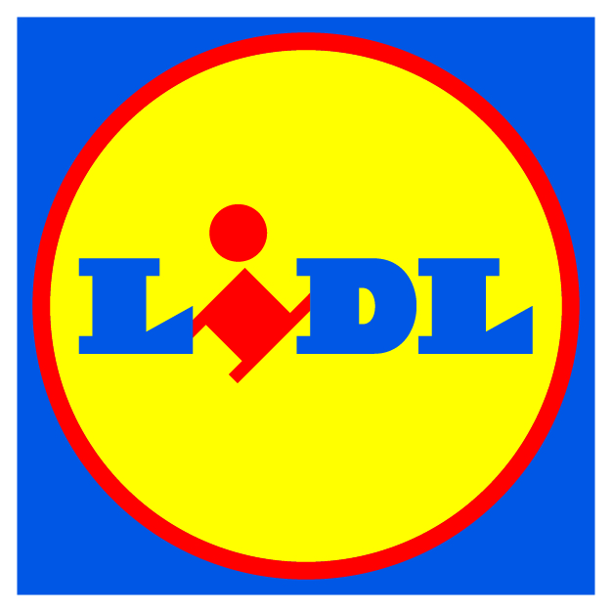
Enquête relative à l’approvisionnement de Lidl en huile de palme

Période de démarrage |  | 2020-03-01 | Période de fin | 2021-02-28

Historique
· Chaque année, en tant que membre de la Table ronde sur l’huile de palme durable (RSPO), notre entreprise déclare la quantité d’huile de palme vendue dans ses produits et son statut de certification connexe pour ses marchés allemand et britannique. Nous avions pris l’habitude de le faire principalement seuls et seulement pour ces deux marchés. Aujourd’hui, nous étendons cette déclaration pour couvrir l’ensemble du groupe Lidl.

Comment remplir cette enquête.
· Cette enquête porte sur deux domaines particuliers, nommément :
1. Produits - Divulgation du numéro d'article international (IAN) de la quantité, du type et du statut de certification
 | de la paume utilisée dans nos produits.
2. Chaîne d'approvisionnement - Divulgation des entreprises et des importateurs auprès desquels vous vous
 | approvisionnez en produits de palme.
· L’enquête détermine le tonnage total des ingrédients à base de palme certifiés RSPO présents au sein de votre chaîne logistique. Ces données sont établies en :
 | ► Identifiant l’état de certification des produits du palmier à huileque vous achetez et traitez à travers vos opérations directes.
 | ► Fournissant le volume total de produits du palmier à huile que vous achetez directement sous forme de matière première et utilisez dans nos produits.
 | ► Fournissant des informations au niveau du groupe sur les autres produits que vous nous fournissez et leur teneur en produits de palmier à huile.
· Choix des données demandées :
 | ► Sélectionnez le « marché Lidl » qui convient pour votre rapport, en ne fournissant que les données sur les produits se rapportant à cette chaîne logistique nationale.
 | ► La déclaration sur les produits du palmier à huile achetés directement par votre société doit se limiter à nos catégories commerciales et à la liste de produits utilisant cette matière. Il est inutile de ventiler ces données au niveau du produit.
 | ► Les produits achetés doivent être répertoriés au Module B, avec les proportions d’ingrédients de palme associés, si connus. Si vous ne connaissez pas le volume physique présent dans un produit ou ses proportions, une valeur substitutive sera utilisée. Que vous en connaissiez la concentration ou non, une réponse doit être donnée même si vous n’avez aucune preuve que le palme inclus est certifié RSPO.
 | ► Les données doivent se rapporter aux produits à marque propre Lidl uniquement.
 | ► Validez vos données par rapport aux volumes de production totale pour la période comprise entre le 01/03/2020 et le 28/02/2021.
 | ► Assurez-vous que vous disposez des preuves de certification de vos fournisseurs, pour toutes quantités RSPO déclarées.

· Prière de ne pas modifier ce formulaire. Pour demander conseil à notre partenaire, prenez rendez-vous en cliquant sur le lien ci-dessous, par e-mail ou en lui téléphonant :
 | Programmer une réunion
 | Palm@3Keel.com |  |  |  | IP

